产品配置
配置 | 产品组成 | 说明
配置1 | CT主机 | 配合第三方座椅使用，如:用于离子放射治疗
配置2 | CT主机+扫描床 | 卧姿CT扫描
配置3 | CT主机+座椅 | 坐姿CT扫描
配置4 | CT主机+扫描床+座椅 | 坐姿+卧姿CT扫描

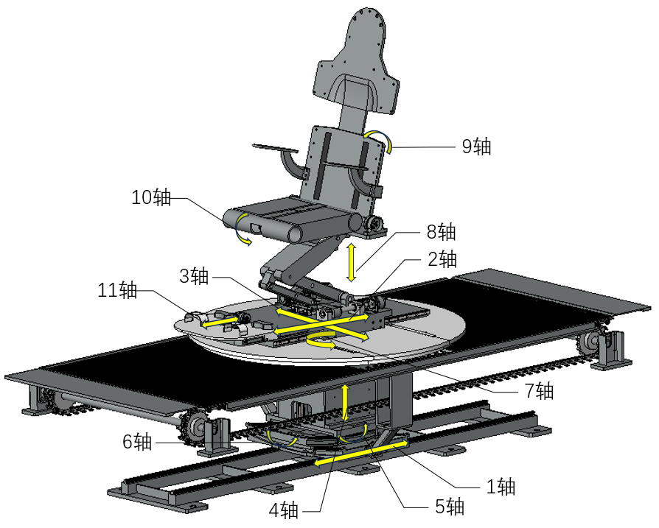

座椅各轴定义

配置1工作模式
配置1 水平扫描模式
此配置无水平扫描模式

配置1 垂直扫描模式，待机位
垂直扫描模式
三方座椅待机位
CT待机位

序号 | 位置 | 说明
1 | 床扫描位 | 无扫描床
2 | CT待机位 | 立柱行程0mm
 |  | 立柱倾角0度
 |  | 扫描环倾角0度
 |  | 水平行程，1200mm，可现场配置
3 | 座椅待机位 | 根据第三方座椅设定
配置1 垂直扫描模式，扫描位
垂直扫描位置
座椅待机位
座椅扫描位
CT扫描位

序号 | 位置 | 说明
1 | 床扫描位 | 无扫描床
2 | CT待机位 | 立柱行程300mm，可现场配置
 |  | 立柱倾角与座椅靠背角度同步（座椅移动到扫描位时）
 |  | 扫描环倾角与立柱垂直
 |  | 水平行程，1200mm，可现场配置
3 | 座椅扫描位 | 根据第三方座椅配置

配置2工作模式
配置2
水平扫描模式
床扫描位
CT扫描位

序号 | 位置 | 说明
1 | 床扫描位 | 床板从床立柱指向CT和座椅
 |  | 床高度800mm，可现场配置
2 | CT待机位 | 立柱行程1250，可现场配置
 |  | 立柱倾角0度
 |  | 扫描环倾角90度
 |  | 水平行程，1200mm，可现场配置
3 | 座椅 | 无座椅
配置2 垂直扫描模式
此配置无垂直扫描模式

配置3工作模式
配置3 水平扫描模式
此配置无水平扫描模式

配置3 垂直扫描待机位置
垂直扫描模式
座椅待机位
CT待机位

序号 | 位置 | 说明
1 | 床扫描位 | 无扫描床
2 | CT待机位 | 立柱行程0mm，可现场配置
 |  | 立柱倾角0度
 |  | 扫描环倾角90度
 |  | 水平行程，1200mm，可现场配置
3 | 座椅待机位 | 预设位置0，可现场配置，默认值：患者面向扫描床，5-6轴角度为0度，靠背角度15度，4轴位置0，8轴高度400mm，2-3轴位置0，10轴0度，11轴位置150mm，1轴位置500mm
此配置无水平工作扫描模式
配置4
垂直扫描位置
座椅待机位
座椅扫描位
CT扫描位

序号 | 位置 | 说明
1 | 床扫描位 | 床板从床立柱指向CT和座椅
 |  | 床高度800mm，可现场配置
2 | CT待机位 | 立柱行程300mm，可现场配置
 |  | 立柱倾角0度
 |  | 扫描环倾角90度
 |  | 水平行程，1200mm，可现场配置
3 | 座椅扫描位 | 预设位置1，可现场配置，默认值：患者面向扫描床，5-6轴角度为0度，靠背角度15度，4轴位置0，8轴高度400mm，2-3轴位置0，10轴0度，11轴位置150mm，1轴位置1200mm（调试确认，座椅在CT正下方）

配置4工作模式
配置4 垂直扫描待机位置
垂直扫描待机位置
座椅待机位
床待机位
CT待机位

序号 | 位置 | 说明
1 | 床扫描位 | 暂定：床板从床立柱指向CT和座椅（0度），调试确认是否合适
 |  | 床高度800mm，可现场配置
2 | CT待机位 | 立柱行程0mm
 |  | 立柱倾角0度
 |  | 扫描环倾角0度
 |  | 水平行程，1200mm，可现场配置
3 | 座椅待机位 | 预设位置0，可现场配置，默认值：患者面向扫描床，5-6轴角度为0度，靠背角度15度，4轴位置0，8轴高度400mm，2-3轴位置0，10轴0度，11轴位置150mm，1轴位置500mm
配置4 垂直扫描扫描位置
垂直扫描位置
座椅待机位
座椅扫描位
床待机位
CT扫描位

序号 | 位置 | 说明
1 | 床扫描位 | 床板角度现场调试确认，可配置，默认0度
 |  | 床高度800mm，可现场配置
2 | CT待机位 | 立柱行程300mm，可现场配置
 |  | 立柱倾角与座椅靠背角度同步（座椅移动到扫描位时）
 |  | 扫描环倾角与立柱垂直
 |  | 水平行程，1200mm，可现场配置
3 | 座椅扫描位 | 预设位置1，可现场配置，默认值：患者面向扫描床，5-6轴角度为0度，靠背角度15度，4轴位置0，8轴高度400mm，2-3轴位置0，10轴0度，11轴位置150mm，1轴位置1200mm（调试确认，座椅在CT正下方）
配置4 水平扫描待机位
水平扫描待机位置
座椅待机位
床待机位
CT待机位

序号 | 位置 | 说明
1 | 床扫描位 | 床板从床立柱指向CT和座椅（0度）
 |  | 床高度800mm，可现场配置
2 | CT待机位 | 立柱行程1250mm，可现场配置
 |  | 立柱倾角0度
 |  | 扫描环倾角90度
 |  | 水平行程，1200mm，可现场配置
3 | 座椅 | 预设位置0，可现场配置，默认值：患者面向扫描床，5-6轴角度为0度，靠背角度15度，4轴位置0，8轴高度400mm，2-3轴位置0，10轴0度，11轴位置150mm，1轴位置500mm

开机流程
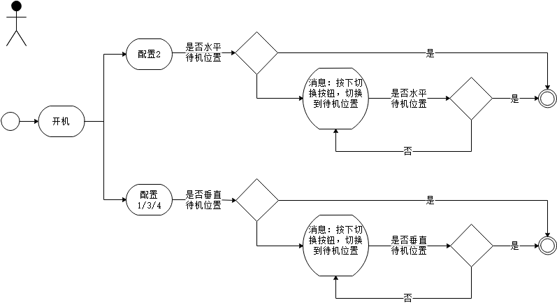

注：CT模式切换过程中，扫描床和座椅应在待机位置，后续雷同

配置1、3模式切换
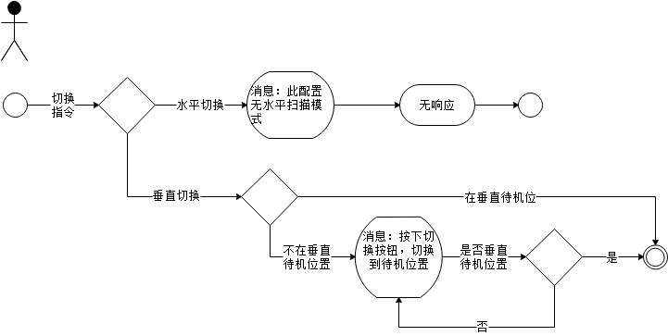

注：CT模式切换过程中，扫描床和座椅应在待机位置，后续雷同

配置2模式切换
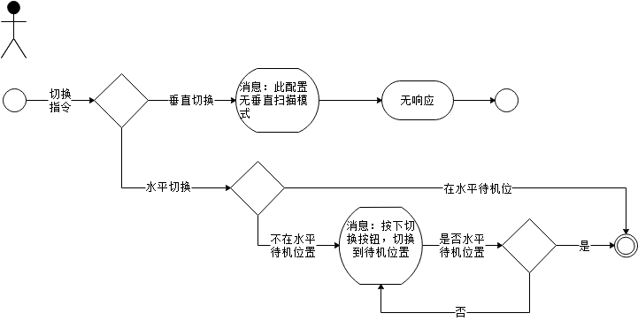

配置4模式切换
